Positions
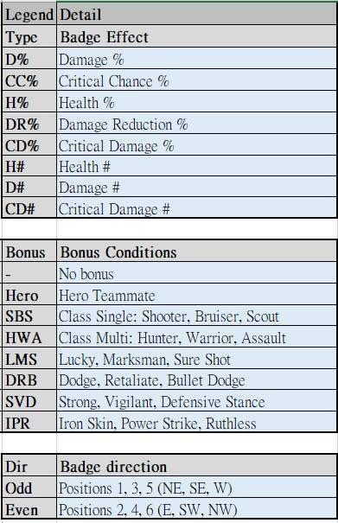
 | etoiles | pair | impair
Sante | 5 | 2 | 2
 | 4 | 3 | 9
Réduction des dégats | 5 | 3 | 0
 | 4 | 3 | 1
Degats | 5 | 6 | 4
 | 4 | 2 | 3
Degats critiques | 5 | 1 | 3
 | 4 | 1 | 6
Chances de Coups critiques | 5 | 0 | 2
 | 4 | 1 | 3

 | Total Or |  | 23
 | Total Argent |  | 32
 | Total Attaquant |  | 26 |  |  |  |  | IPR |  | frappe puissante / Impitoyable / Peau dure
 | Total Defanseur |  | 23 |  |  |  |  | DRB | cogneur | esquive / riposte / entre les balles

 | Derniere position construite : |  |  |  | A | 26

 |  |  |  | pour sbs / hwa | pour odd / even | pos (dernier créé)
 |  |  |  |  |  |  | 1
 |  |  |  |  |  |  | 2
 |  |  |  |  |  |  | 3
 |  |  |  |  |  |  | 4
 |  |  |  | DC / SANTE | DC / SANTE |  | 5
 |  |  |  | DC / SANTE | DC / SANTE |  | 6
 |  |  |  |  |  |  | 7
 |  |  |  |  |  |  | 8
 |  |  |  |  |  |  | 9
 |  |  |  |  |  |  | 10
 |  |  |  | Cogneur | RD |  | 11
 |  |  |  |  | DEGATS / RD |  | 12
 |  |  |  |  |  |  | 13
 |  |  |  |  |  |  | 14
 |  |  |  |  |  |  | 15
 |  |  |  |  |  |  | 16
 |  |  |  |  |  |  | 17
 |  |  |  |  |  |  | 18
 |  |  |  |  | DEGATS / RD |  | 19
 |  |  |  |  |  |  | 20
 |  |  |  |  |  |  | 21
 |  |  |  |  |  |  | 22
 |  |  |  |  |  |  | 23
 |  |  |  |  |  |  | 24
 |  |  |  |  |  |  | 25
 |  |  |  |  |  |  | 26
 |  |  |  |  |  |  | 27
 |  |  |  |  | DEGATS / RD |  | 28
 |  |  |  |  | DC / SANTE |  | 29
 |  |  |  | DC | DC / SANTE |  | 30
 |  |  |  | Cogneur | RD |  | 31
 |  |  |  |  |  |  | 32
 |  |  |  |  |  |  | 33

Pour trouver ou on en est : faire 4 fois AAAA (ou BBBB, etc.) avec des composants faibles.

